AREAL
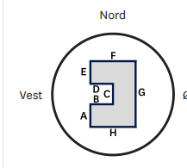

Vegg | Length | OLD Length | Areal Old
A | 4.879 | 4.95 | 89.6
B | 1.165 | 1.2
C | 2.539 | 1.88 | Areal New
D | 1.165 | 1.2 | 86.4
E | 3.638 | 4.37
F | 8.08 | 8.2
G | 11.056 | 11.2
H | 8.08 | 8.2

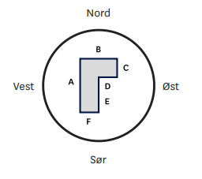
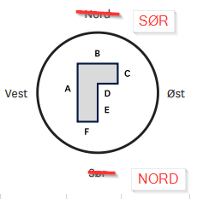
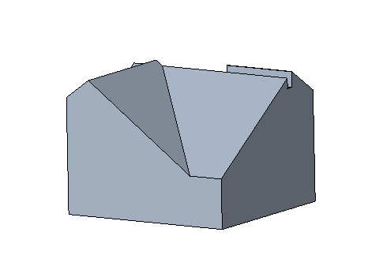

Vegg | Length | Length oLd | Height Old
A | 3.429 | 11.1 | 2.2
B | 3.222 | 5.9 | Areal Old
C | 1.45 | 6.4 | 54.21
D | 0.8 | 2.4 | Height New
E | 1.979 | 4.7 | 2.07
F | 2.422 | 3.5 | 9.465038

